Sheet2
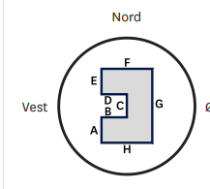

Vegg | Length | Innvendig areal
A | 4.95 | 84.24 |  | 89.584
B | 1.2 | 2.736
C | 1.88 | 81.504
D | 1.2
E | 4.37
F | 8.2
G | 11.2
H | 8.2

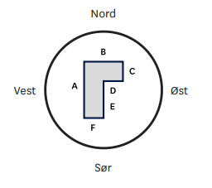

Vegg | Length
A | 11.1 | 2.2m Høyde
B | 5.9 | 54.21
C | 6.4
D | 2.4
E | 4.7
F | 3.5 |  | 143.794

